2a
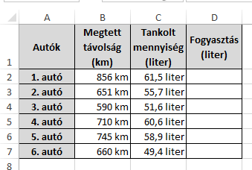
Autók | Megtett távolság (km) | Tankolt mennyiség (liter) | Fogyasztás (liter)
1. autó | 856 | 61.5
2. autó | 651 | 55.7
3. autó | 590 | 51.6
4. autó | 710 | 60.6
5. autó | 745 | 58.9
6. autó | 660 | 49.4

2b
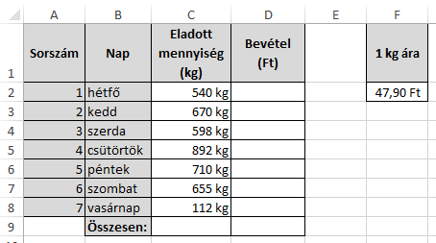
Sorszám | Nap | Eladott mennység (kg) | Bevétel (Ft) | 1 kg ára
1 | hétfő | 540 |  | 47.9
2 | kedd | 670
 |  | 598
 |  | 892
 |  | 710
 |  | 655
 |  | 112

2c
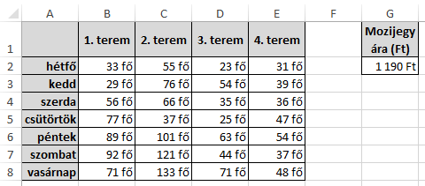
 | 1. terem |  |  |  | Mozijegy ára (Ft)
hétfő | 33 | 55 | 23 | 31 | 1190
kedd | 29 | 76 | 54 | 39
 | 56 | 66 | 35 | 36
 | 77 | 37 | 25 | 47
 | 89 | 101 | 63 | 54
 | 92 | 121 | 44 | 37
 | 71 | 133 | 71 | 48

4a
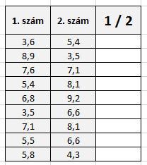
1. szám | 2. szám | 1/2
3.6 | 5.4
8.9 | 3.5
7.6 | 7.1
5.4 | 8.1
6.8 | 9.2
3.5 | 6.6
7.1 | 8.1
5.5 | 6.6
5.8 | 4.3

4b
 | VERSENYFELADATOK
Rajtszám | 1. feladat | 2. feladat | 3. feladat | 4. feladat | 5. feladat | 1. megoldás | 2. megoldás | 3. megoldás | 4. megoldás
77 | 1 | 0 | 0 | 1 | 1
78 | 1 | 0 | 1 | 0 | 1
79 | 0 | 1 | 0 | 1 | 1
80 | 1 | 0 | 0 | 1 | 1
81 | 1 | 1 | 1 | 0 | 0
82 | 1 | 0 | 1 | 0 | 1
83 | 0 | 1 | 1 | 1 | 0
84 | 1 | 1 | 1 | 0 | 1
85 | 0 | 0 | 1 | 1 | 0
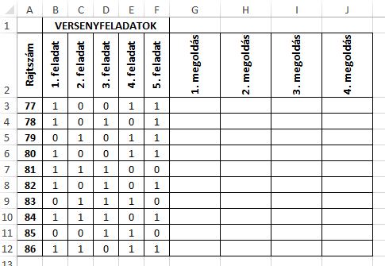
86 | 1 | 1 | 0 | 1 | 1

4c
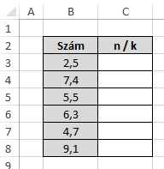
Szám | n / k
2.5
7.4
5.5
6.3
4.7
9.1

4d
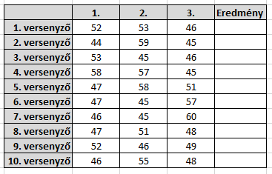
 | 1. | 2. | 3. | Eredmény
1. versenyző | 52 | 53 | 46
2. versenyző | 44 | 59 | 45
3. versenyző | 53 | 45 | 46
4. versenyző | 58 | 57 | 45
5. versenyző | 47 | 58 | 51
6. versenyző | 47 | 45 | 57
7. versenyző | 46 | 45 | 60
8. versenyző | 47 | 51 | 48
9. versenyző | 52 | 46 | 49
10. versenyző | 46 | 55 | 48

5a
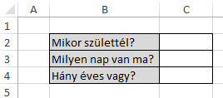
Mikor születtél?
Milyen nap van ma?
Hány éves vagy?

6a
Versenyző kódja | Elért pontok | Eredmény
1001 | 131
1002 | 115
1003 | 81
1004 | 79
1005 | 141
1006 | 121
1007 | 105
1008 | 107
1009 | 135
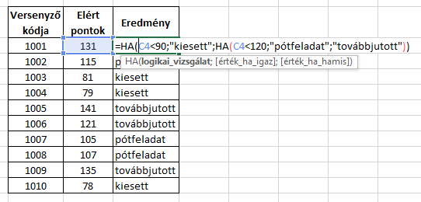
1010 | 78

6b
Diák | Pont | Érdemjegy
1. | 45
2. | 76
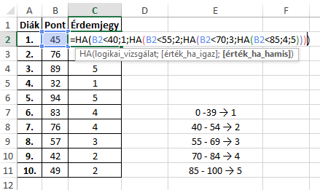
3. | 89
4. | 32
5. | 94
6. | 83 |  | 0 -39 → 1
7. | 76 |  | 40 - 54 → 2
8. | 57 |  | 55 - 69 → 3
9. | 42 |  | 70 - 84 → 4
10. | 49 |  | 85 - 100 → 5

6c
Rajtszám | Magasugrás | Eredmény
234 | 125 cm
235 | 98 cm
236 | 145 cm |  | >131 → Arany minősítés
237 | 116 cm |  | 116-130 → Ezüst minősítés
238 | 132 cm |  | 101-115 → Bronz minősítés
239 | 150 cm |  | <100 → Minősítés nélkül
240 | 101 cm
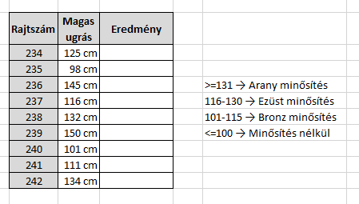
241 | 111 cm
242 | 134 cm

6d
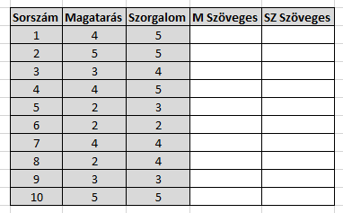
Sorszám | Magatarás | Szorgalom | M Szöveges | SZ Szöveges
1 | 4 | 5 |  |  | J | M | SZ
2 | 5 | 5 |  |  | 2 | rossz | elégséges
3 | 3 | 4 |  |  | 3 | változó | közepes
4 | 4 | 5 |  |  | 4 | jó | jó
5 | 2 | 3 |  |  | 5 | példás | példás
6 | 2 | 2
7 | 4 | 4
8 | 2 | 4
9 | 3 | 3
10 | 5 | 5

6e
vevőkód | egyenleg | bónusz
101 | 16,500 Ft
102 | 12,300 Ft
103 | 45,600 Ft
104 | 3,500 Ft
105 | 28,700 Ft
106 | 21,000 Ft
107 | 32,500 Ft
108 | 6,700 Ft
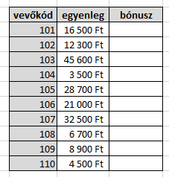
109 | 8,900 Ft
110 | 4,500 Ft

7b
1. szám (oszlop): |  |  |  | 16
2. szám (sor): |  |  |  | 18
Szorzat:

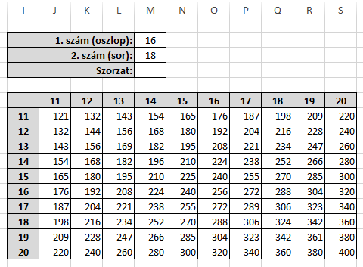
 | 11 | 12 | 13 | 14 | 15 | 16 | 17 | 18 | 19 | 20
11
12
13
14
15
16
17
18
19
20

7c
Sorszám | Nevek | Keresett név: | Gábor
1 | Balázs | Hely:
2 | Éva
3 | Gábor
4 | János
5 | Kiara
6 | Klára
7 | Pál
8 | Péter
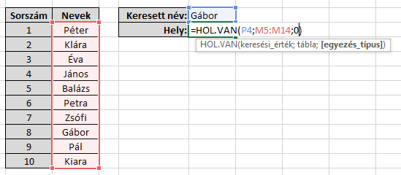
9 | Petra
10 | Zsófi

7d
Számok | A legnagyobb szám hányadik helyen van?
37
55
78
11
37
80
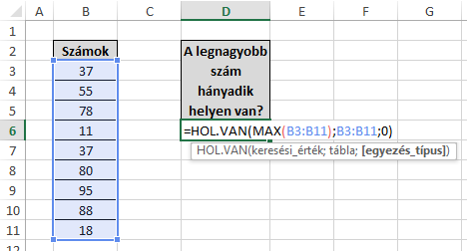
95
88
18

7e
Sorszám | Születési dátum | A legidősebb ember születésnapja hányadik helyen van:
1 | 1963-11-15
2 | 1961-02-26
3 | 1958-09-08
4 | 1952-11-23
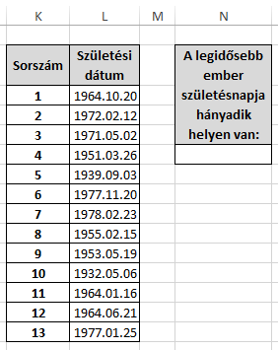
5 | 1947-02-28
6 | 1954-03-16
7 | 1961-12-14
8 | 1954-09-17
9 | 1937-05-29
10 | 1929-03-24
11 | 1940-07-07
12 | 1960-07-29
13 | 1938-03-20

7f
Sorszám | Nevek | Pont | Keresett név:
1 | Sándor | 37 | Vivien
2 | Éva | 55 | Pont:
3 | Gábor | 78
4 | János | 11
5 | Vivien | 37
6 | Klára | 80
7 | Pál | 95
8 | Ibolya | 88
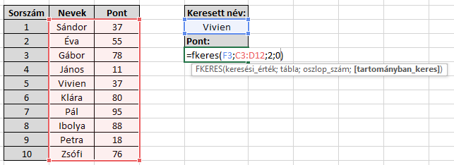
9 | Petra | 18
10 | Zsófi | 76

7g
Pont | Nevek | Kié a legjobb dolgozat?
37 | Sándor
55 | Éva
78 | Gábor
11 | János
37 | Vivien
80 | Klára
95 | Pál
88 | Ibolya
18 | Petra
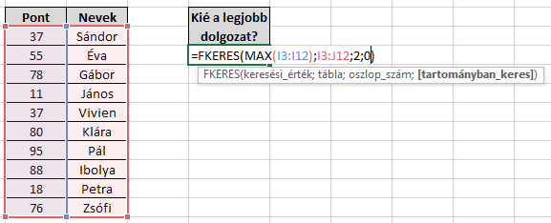
76 | Zsófi

7h
Rajtszám | Magasugrás | Eredmény
234 | 125 cm
235 | 98 cm
236 | 145 cm
237 | 116 cm
238 | 132 cm
239 | 150 cm |  | >131 → Arany minősítés
240 | 101 cm |  | 116-130 → Ezüst minősítés
241 | 111 cm |  | 101-115 → Bronz minősítés
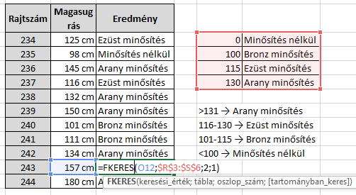
242 | 134 cm |  | <100 → Minősítés nélkül
243 | 157 cm
244 | 180 cm

7i
vevőkód | egyenleg | bónusz
101 | 16,500 Ft
102 | 12,300 Ft
103 | 45,600 Ft
104 | 3,500 Ft
105 | 28,700 Ft
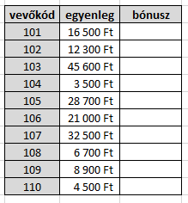
106 | 21,000 Ft
107 | 32,500 Ft
108 | 6,700 Ft
109 | 8,900 Ft
110 | 4,500 Ft

7j
Város | Lakosság (fő) | Keresett város:
Körmend | 11,000 fő | Csepreg
Szentgotthárd | 9,000 fő | Fő:
Szombathely | 82,000 fő
Sárvár | 12,000 fő
Vasvár | 10,000 fő
Vép | 4,000 fő
Csepreg | 7,000 fő
Kőszeg | 10,000 fő
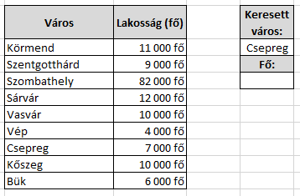
Bük | 6,000 fő

8g
Hőmérsékletek
 | min | max
január | -12 | 1
február | -5 | 5
március | 3 | 12
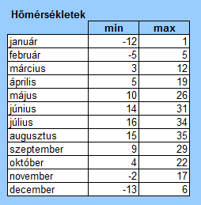
április | 5 | 19
május | 10 | 26
június | 14 | 31
július | 16 | 34
augusztus | 15 | 35
szeptember | 9 | 39
október | 4 | 22
november | -2 | 17
december | -13 | 6

